ESTANDARES
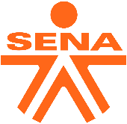 |  | Laboratorio de calibracion Escuela Nacional de la Calidad del Café Centro de Gestión y Desarrollo Sostenible Surcolombiano SENA Regional Huila. |  |  |  |  | 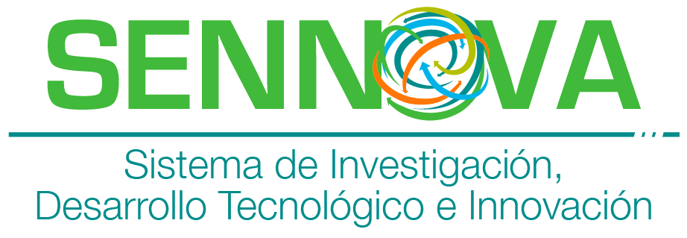

LISTADO MAESTRO DE DOCUMENTOS |  |  |  |  |  |  | CÓDIGO: LC-FO-XX
 |  |  |  |  |  |  | VERSIÓN:01
 |  |  |  |  |  |  | FECHA: XXXX
 |  |  |  |  |  |  | PAGINA:

 |  | ESTÁNDARES | X
 |  | FORMATOS
 |  | GUIAS
 |  | INSTRUCCIONES DE OPERACIÓN
 |  | INSTRUCTIVO LIMPIEZA Y MANTENIMIENTO
 |  | MANUALES
 |  | PLANES
 |  | POLÍTICAS
 |  | PROCEDIMIENTOS
 |  | REGLAMENTOS

NUMERO | CÓDIGO DEL DOCUMENTO | TITULO | CLASIFICACIÓN DEL DOCUMENTO | VERSIÓN | FECHA | OBSERVACIONES | UBICACIÓN DEL DOCUMENTO | DISTRIBUIDO A:
1 | LC-ES-001 | ESTANDAR PARA EL MANEJO DE ENCABEZADOS | ESTANDARES | 1 | XXXX | N/A | Digital
2 | LC-ES-002 | ESTANDAR PARA EL CONTROL DE DOCUMENTOS | ESTANDARES | 1 | XXXX | N/A | Digital

